상품제안서
럭셔리 크리스탈 볼펜 SET | 상품코드: F14031

 |  |  |  |  |  |  | 02-412-0044 | www.easy1.co.kr
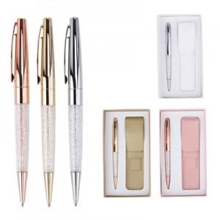 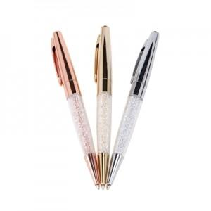 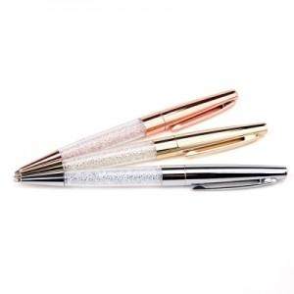

【상세/제작정보】

【인쇄/포장옵션】 | 레이저 / 포장지포장

【공급단가】 | 수량 | 20~ | 50~ | 100~ | 500~ | 1,000~
*VAT별도 | 단가 | 18,900원 | 18,220원 | 17,550원 | 16,870원 | 16,200원

【상품 URL】 | https://dev.easy1.co.kr:443/src/goods_detail.php?gdno=14031

